结构表+备考
 |  | 节 | 题型描述 | 题量 | 单位分值 | 总分 | 推荐时间 | 关键时间 | 注意 | 练习目的 | 预计练习 | 实际练习 | 技巧总结
Part One 9:20—11:00 | Part I Listening Comprehension | Section A | 10段1～2轮对话+问题，念一次，中间15s停顿 | 10 | 1 | 10 | ～7min |  |  | TODO: 练习脑记+找题感 | 2 | 1 | 1.脑记 2.看题时可以推测对话大概内容（场景、主要事件等）
 |  | Section B | mini talk，3+3+4，中间2min停顿 | 10 | 1 | 10 | ～13min | 9:40:00 | 1个句子，可以是不完整的，尽量精确 | TODO: 练习速记+题感 | 2 | 1 | 1.感觉可以直接放弃minitalk three, 用于后面的阅读。大概节省5～6min时间。【总时间是不够的，需要有所取舍】 2.看题时提取关键词，带着关键词听。听到后需要速记（符号汉字都可，之后再整理答案） 3.注意条件词，避免陷阱 4.中间停顿过长，可以设想对话内容，写一些推测词。或把答案抄到答题卡上。
 | Part II Use of English and Reading Comprehension | Section A | 选词填空，30选15 | 15 | 1 | 15 | ～15min | 9:55:00 | 无需词性转换，必要时大写，只使用一次 | TODO: 找题感 | 3 | 3 | 0.先阅读一遍词汇，可以标注下词性和从句连接词。结合前后文判断词性和词意，再去搜索答案 1.选定画叉，不会的直接跳过；最后代入没有画叉的词，选最合适的；超时直接跳过 2.注意词组固定搭配，如介词短语，从句连接词，典型副词等 3. 感觉可以放到最后再写，好多不会，纯靠猜 4. 注意上下句中重复出现的词（一般都是提示词） | 15min 6/15 前期以为进度慢了，有点慌；后期有点乱选，且词不达意。 | 15min 3/15 【事实就是毫无技巧可言，只能靠记短语了，如搭配的介词等】 | 只看上下句，只记短语搭配，看速度和正确率 13min 6/15
 |  | Section B | 4个阅读题，4*5 | 20 | 1.5 | 30 | ～40min | 10:35:00 |  | TODO: 找题感 | 3 | 3 | 题干扰多易选错；文生词多易超时；细节被坑（注意特定条件，如weekdays/weekends）；用好排除法；有理有据想，不要多想；best title类需要注意主体名词或动词，干扰选项往往主体词错误。 题型总结：TODO | 超时5min p1 1/5, 选项干扰，题目细节条件没抓住 p2 3/5 完全没读懂（生词很多） p3 4/5 没有抓住题目关键，用好排除法 p4 1/5 没读懂，很多靠猜。（词汇题不该错） | 超时4min p1 3/5, 抓住关键主体词 p2 4/5 题目迷惑性太强，文章出现过 vs 合理性，答案选择后者 p3 3/5 输在关键单词不会上 --> 用好排除法 p4 1/5 时间不够，文章繁杂没读懂；2题目重做也很莫名其妙 | 分散的题型，先看第一题（抓不住重点再看选项），读文章，做题，看下一题，继续读文章； 问的比较统要，先看题目。 39min p1 4/5 理解上有重有轻，却选了轻的那个 p2 4/5 选词，没注意代进原文是否别扭 p3 3/5 EXCEPT看反；确实细节没抓住 p4 3/5 多想了；“词汇”sheet中出现过的单词没有记住 | 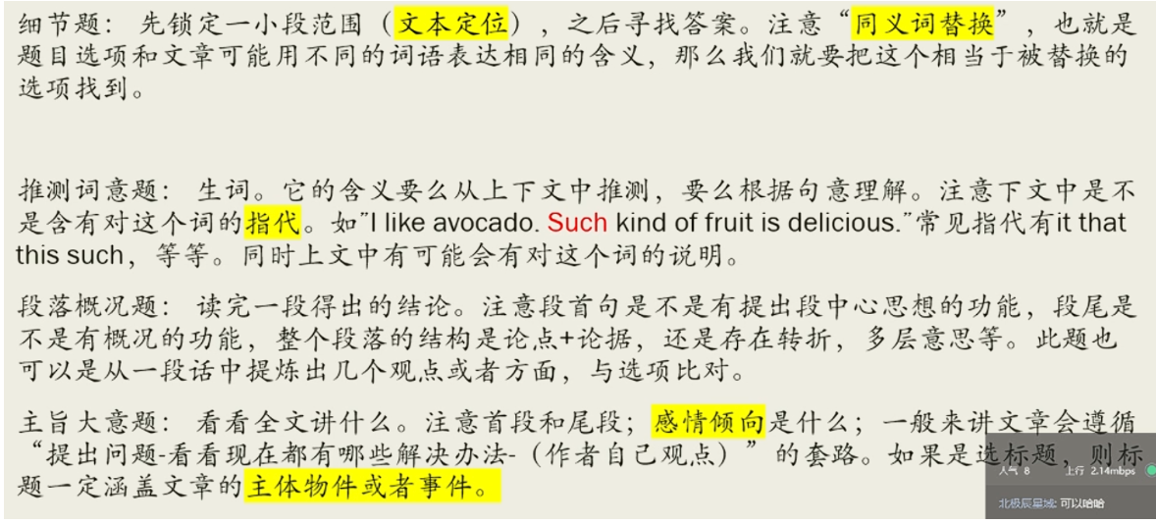
 |  | Section C | 2个选句天空，2*5 | 10 | 1 | 10 | ～15min | 10:50:00 | 注意陈述主题、指代词、上下文连贯性 | TODO: 确认时间 | 2 | 2 | 1.不会的可以先跳过，最后用rest options进行排除判断；【超级实用】 2.充分理解呼应词/关键词，选定后联系上下文多读一遍；关键词多为名词【超级实用】 3.注意抓住情感倾向词（如 no success, elusive） 4.注意抓上下文和选项中重复出现的动词/非主体名词，一般重复出现了就是它了【超级实用】 | 15min p1 2/5 呼应没理解到位；没有抓住情感倾向词 p2 2/5 多选项的指代词抓住了但是理解反了；最后排除法选错了一个 --> 关键词没抓住，反被指代词误导 | 超时2min p1 5/5 😄 p2 4/5 最后排除法选错一个
 | （剩余10min涂卡+检查）
Part Two 11:00—11:50 |  | Section A | 摘要，120～150词 | 1 | 10 | 10 | ～15min | 11:15:00 | 不抄原文；可以少，不能超 | TODO：确认做题时间 | 2 | 1 | 1.分段分层，每层提炼一句，并用自己的话转述 2.每段提炼字数 < 150/段落数 3.转述技巧：主动<->被动 4.用好连接词，as to...至于/说到... 5.想好再写；时间不够时，可以照抄原句。先写作文再写总结 | 超时5min 时间一定是不够的，需要弃车保帅
 |  | Section B | Essay 文章；至少200词 | 1 | 15 | 15 | ～35min | 11:50:00 | 事先准备两种类型文章的框架 | TODO：准备两种类型 | 背框架 | 1

